Sheet1
No | Test Scenario ID | Function/Test Scenario Name | Test Category | Pre-Condition | Test Case ID | Test Case | Test Case Description | Steps | Steps Description | Expected Result | Actual Result | Status (Pass/Fail/Not yet) | Notes
1 | TS.Log.001 | Login Email | Positive | User mengakses (secondgadget.herokuapp.com) | TS.Log.001.001 | User Login menggunakan email dan password yang valid | Untuk memastikan bahwa user dapat masuk setelah mengisi data email dan password yang valid | 1 | User klik tombol Masuk | User dapat login dan mengakses home page dan profil page | User berhasil login, mengakses home page dan profil page | Pass
 |  |  |  |  |  |  |  | 2 | User input email
 |  |  |  |  |  |  |  | 3 | User input password
 |  |  |  |  |  |  |  | 4 | User menekan tombol "masuk" |  |  |  | https://drive.google.com/drive/folders/1KdzSxBjlR-pCWoAz4O0qRSISlXozLRjw?usp=sharing
2 | TS.Log.001 | Login Email | Negative | User mengakses (secondgadget.herokuapp.com) | TS.Log.001.002 | User Login menggunakan email dan password yang tidak valid | Untuk memastikan bahwa memunculkan pop up data yang tidak valid | 1 | User input email yang tidak valid | User akan mendapatkan peringatan pesan bahwa email dan password tidak valid | User tidak dapat login dan mendapatkan pesan peringatan "Masukan Email dan kata sandi yang valid" | Pass
 |  |  |  |  |  |  |  | 2 | User input password yang tidak valid
 |  |  |  |  |  |  |  | 3 | User menekan tombol "masuk" |  |  |  | https://drive.google.com/drive/folders/1KdzSxBjlR-pCWoAz4O0qRSISlXozLRjw?usp=sharing
3 | TS.Sig.001 | Daftar | Positive | User mengakses (secondgadget.herokuapp.com) | TS.Sig.001.001 | User mendaftar dengan memasukan username, email, dan password yang valid | Untuk memastikan bahwa user dapat mendaftar dengan memasukan user, email, dan password yang benar | 1 | User klik tombol Daftar | User dapat mendaftarkan akun dan mengakses login | User mendapatkan pop up "Daftar akun berhasil" mengakses login | Pass
 |  |  |  |  |  |  |  | 2 | User input username
 |  |  |  |  |  |  |  | 3 | User input email
 |  |  |  |  |  |  |  | 4 | User input password
 |  |  |  |  |  |  |  | 5 | User menekan tombol "Daftar" |  |  |  | https://drive.google.com/drive/folders/1KdzSxBjlR-pCWoAz4O0qRSISlXozLRjw?usp=sharing
4 | TS.Sig.001 | Daftar | Negative | User mengakses (secondgadget.herokuapp.com) | TS.Sig.001.002 | User mendaftar dengan memasukan username, email, dan password yang tidak valid | Untuk memastikan bahwa user dapat memperoleh pesan peringatan jika mendaftar dengan password yang tidak sesuai dengan ketentuan | 1 | User klik tombol Daftar | User akan mendapatkan peringatan pesan username tidak valid | User mendapatkan pesan peringatan "Masukkan username yang valid." | Pass
 |  |  |  |  |  |  |  | 2 | User input username (random, Combine)
 |  |  |  |  |  |  |  | 3 | User input email yang tidak valid | User akan mendapatkan peringatan pesan email tidak valid | User mendapatkan pesan peringatan "Masukkan email yang valid." | Pass
 |  |  |  |  |  |  |  | 4 | User input password yang tidak valid (-6) | User akan mendapatkan peringatan pesan password tidak valid | User mendapatkan pesan peringatan "Kata sandi setidaknya minimal 6 karakter." | Pass
 |  |  |  |  |  |  |  | 5 | User menekan tombol "Daftar" |  |  |  | https://drive.google.com/drive/folders/1KdzSxBjlR-pCWoAz4O0qRSISlXozLRjw?usp=sharing
5 | TS.Scr.001 | Cari Produk | Positive | User mengakses (secondgadget.herokuapp.com) | TS.Scr.001.001 | User mencari produk yang valid | Untuk memastikan bahwa user dapat mencari produk yang diinginkan atau produk yang tersedia | 1 | User klik kolom Cari Produk | Website akan menampilkan produk yang telah dicari | Website menampilkan hasil pencarian produk untuk "Iphone X" | Pass
 |  |  |  |  |  |  |  | 2 | User Input produk Iphone X
 |  |  |  |  |  |  |  | 3 | User klik enter |  |  |  | https://drive.google.com/drive/folders/1KdzSxBjlR-pCWoAz4O0qRSISlXozLRjw?usp=sharing
6 | TS.Scr.001 | Cari Produk | Negative | User mengakses (secondgadget.herokuapp.com) | TS.Scr.001.002 | User mencari produk yang tidak valid | Untuk memastikan bahwa user tidak dapat mencari produk yang diinginkan atau produk yang tidak tersedia | 1 | User klik kolom Cari Produk | Website tidak akan menampilkan produk yang telah dicari | User mendapatkan tampilan pesan peringatan "Sorry! No result found :( " | Pass
 |  |  |  |  |  |  |  | 2 | User Input produk yang tidak terdaftar
 |  |  |  |  |  |  |  | 3 | User klik enter |  |  |  | https://drive.google.com/drive/folders/1KdzSxBjlR-pCWoAz4O0qRSISlXozLRjw?usp=sharing
7 | TS.Sel.001 | Jual Produk | Positive | User ke halaman Dashboard | TS.Sel.001.001 | User menjual produk dengan benar atau memasukan data dengan valid | Untuk memastikan bahwa user dapat menjual produk dengan prosedur yang valid dan benar | 1 | User klik Dashboard | Produk dapat tersimpan dalam Dashboard pada masing - masing akun | Produk tidak dapat tersimpan, muncul pesan peringatan bahwa produk harus di input dengan sesuai | Fail
 |  |  |  |  |  |  |  | 2 | User klik Semua produk
 |  |  |  |  |  |  |  | 3 | User klik Tambah produk baru
 |  |  |  |  |  |  |  | 4 | User input Gambar produk, Nama Produk, Kategori, Harga, SN, Deskripsi dengan sesuai dan benar
 |  |  |  |  |  |  |  | 5 | User klik Simpan, Terbitkan Produk | Produk dapat ditampilkan pada website | Produk tidak dapat dijual dan diterbitkan ke website karena produk tidak dapat disimpan | Fail | https://drive.google.com/drive/folders/1KdzSxBjlR-pCWoAz4O0qRSISlXozLRjw?usp=sharing
8 | TS.Sel.001 | Jual Produk | Negative | User ke halaman Dashboard | TS.Sel.001.002 | User menjual produk dengan memasukan data yang tidak valid | Untuk memastikan bahwa user tidak dapat menjual produk jika prosedur yang diinput tidak valid | 1 | User klik Dashboard | Sistem akan mendeteksi bahwa gambar melebihi kapasitas yang telah ditentukan | Sistem tidak memunculkan pop up atau pesan peringatan bahwa gambar melebihi kapasitas yang ditentukan. Namun sistem memunculkan pesan peringatan "Upload gambar produk kamu." | Fail | 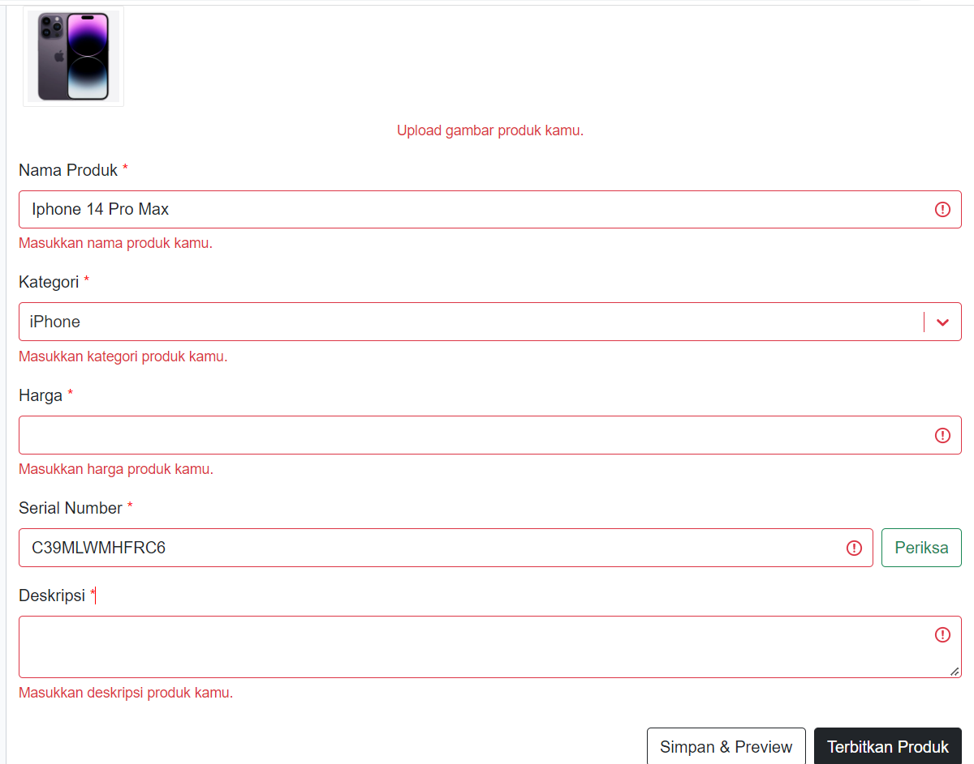
 |  |  |  |  |  |  |  | 2 | User klik Semua produk
 |  |  |  |  |  |  |  | 3 | User klik Tambah produk baru
 |  |  |  |  |  |  |  | 4 | User input Gambar produk dengan gambar lebih kapasitas
 |  |  |  |  |  |  |  | 5 | Nama produk akan dikosongkan | Sistem akan memunculkan pesan peringatan masukan nama produk | Sistem memberikan pesan peringatan "Masukkan nama produk kamu." | Pass
 |  |  |  |  |  |  |  | 6 | Input Kategori dengan random | Sistem akan mendeteksi kategori yang dipilih | Sistem memberikan pesan peringatan "Masukkan kategori produk kamu." | Fail
 |  |  |  |  |  |  |  | 7 | Harga diketik dengan Huruf | Sistem hanya dapat diinput dengan angka saja | User tidak dapat mengetik menggunakan huruf | Pass
 |  |  |  |  |  |  |  | 8 | Serial Number diinput secara random | Sistem akan memeriksa SN dan akan muncul SN tidak terdaftar | Sistem tidak memunculkan pop up atau pesan peringatan apapun | Fail
 |  |  |  |  |  |  |  | 9 | Deskripsi tidak diisi | Sistem akan memunculkan pesan peringatan masukan deskripsi produk | Sistem memberikan pesan peringatan "Masukkan deskripsi produk kamu." | Pass
 |  |  |  |  |  |  |  | 10 | User klik Simpan, Terbitkan Produk | Sistem tidak dapat menyimpan produk dan menerbitkan produk | Sistem tidak dapat menyimpan dan menerbitkan produk yang diinput | Pass | https://drive.google.com/drive/folders/1KdzSxBjlR-pCWoAz4O0qRSISlXozLRjw?usp=sharing
9 | TS.Buy.001 | Beli Produk | Positive | User telah memilih produk yang dicari | TS.Buy.001.001 | User membeli dengan menawar harga yang benar | Untuk memastikan bahwa user berhasil menawar harga dengan memasukan nilai yang benar | 1 | User klik produk | Memastikan produk akan terbeli jika harga yang ditawarkan sesuai dengan pembeli | Produk berhasil terbeli | Pass
 |  |  |  |  |  |  |  | 2 | User klik tawar harga
 |  |  |  |  |  |  |  | 3 | User memasukan harga yang ditawar kurang dari harga produk yang ditampilkan
 |  |  |  |  |  |  |  | 4 | User klik Tawar harga
 |  |  |  |  |  |  |  | 5 | Tawar Harga berhasil |  |  |  | https://drive.google.com/drive/folders/1KdzSxBjlR-pCWoAz4O0qRSISlXozLRjw?usp=sharing
10 | TS.Buy.001 | Beli Produk | Negative | User telah memilih produk yang dicari | TS.Buy.001.002 | User membeli dengan menawar harga yang tidak wajar | Untuk memastikan bahwa user gagal dalam melakukan penawaran harga dengan memasukan nilai yang tidak wajar | 1 | User klik produk | Sistem akan memberikan pop up atau pesan peringatan bahwa harga yang dimasukan tidak wajar | Tawaran masih dalam proses , pihak admin belum melakukan feedback pada user | Not yet
 |  |  |  |  |  |  |  | 2 | User klik tawar harga
 |  |  |  |  |  |  |  | 3 | User memasukan harga yang ditawar melebihi dari harga produk yang ditampilkan
 |  |  |  |  |  |  |  | 4 | User klik Tawar harga
 |  |  |  |  |  |  |  | 5 | Tawar Harga berhasil |  |  |  | https://drive.google.com/drive/folders/1KdzSxBjlR-pCWoAz4O0qRSISlXozLRjw?usp=sharing
11 | TS.Fil.001 | Filter Produk | Positive | User ke halaman produk | TS.Fil.001.001 | User melakukan filter harga dengan nilai yang benar dan valid | Untuk memastikan bahwa harga yang di filter oleh user sesuai dengan produk yang tercantum | 1 | User klik kategori produk (iphone) | Sistem akan menampilakan produk yang telah di filter harga oleh user | Harga yang ter Filter tidak menampilkan apa - apa | Fail
 |  |  |  |  |  |  |  | 2 | Pilih filter harga
 |  |  |  |  |  |  |  | 3 | Input harga yang diinginkan
 |  |  |  |  |  |  |  | 4 | Klik tombol Filter |  |  |  | https://drive.google.com/drive/folders/1KdzSxBjlR-pCWoAz4O0qRSISlXozLRjw?usp=sharing
12 | TS.Fil.001 | Filter Produk | Negative | User ke halaman produk | TS.Fil.001.002 | User melakukan filter harga dengan nilai yang tidak wajar atau tidak valid | Untuk memastikan bahwa harga yang di filter oleh user tidak akan sesuai dengan produk yang tercantum | 1 | User klik kategori produk (iphone) | Sistem tidak akan menampilkan produk yang diberi harga yang tidak sesuai dengan produk yang telah terdaftar pada website | Website tidak menampilkan produk yang telah di Filter oleh user | Pass
 |  |  |  |  |  |  |  | 2 | Pilih fitur Filter Harga
 |  |  |  |  |  |  |  | 3 | Input harga yang diinginkan (harga melibihi data produk yang terdaftar)
 |  |  |  |  |  |  |  | 4 | Klik tombol Filter |  |  |  | https://drive.google.com/drive/folders/1KdzSxBjlR-pCWoAz4O0qRSISlXozLRjw?usp=sharing
13 | TS.Cha.001 | Ganti Email | Positive | User ke halaman Dashboard | TS.Cha.001.001 | User dapat login menggunakan email yang baru diganti | Untuk memastikan bahwa akun user telah terganti oleh sistem dan berhasil login dengan alamat email yang baru | 1 | Klik Dashboard | User akan berhasil login dengan alamat email yang baru | User telah berhasil Login dengan alamat email yang telah diganti dengan baru | Pass
 |  |  |  |  |  |  |  | 2 | Klik Akun Saya
 |  |  |  |  |  |  |  | 3 | Ganti email yang baru
 |  |  |  |  |  |  |  | 4 | Klik Simpan
 |  |  |  |  |  |  |  | 5 | Klik Keluar Akun
 |  |  |  |  |  |  |  | 6 | Input kembali menggunakan email yang telah diganti |  |  |  | https://drive.google.com/drive/folders/1KdzSxBjlR-pCWoAz4O0qRSISlXozLRjw?usp=sharing
14 | TS.Cha.001 | Ganti Email | Negative | User ke halaman Dashboard | TS.Cha.001.002 | User tidak dapat login menggunakan email yang lama | Untuk memastikan bahwa user tidak dapat login menggunakan alamat email yang lama karena telah mengganti email yang baru | 1 | Klik Dashboard | User tidak akan berhasil login dengan email lama | User tidak dapat login kembali dan muncul pesan peringatan "Silahkan periksa kembali email / kata sandi kamu dan coba kembali!" | Pass
 |  |  |  |  |  |  |  | 2 | Klik Akun Saya
 |  |  |  |  |  |  |  | 3 | Ganti email yang baru
 |  |  |  |  |  |  |  | 4 | Klik Simpan
 |  |  |  |  |  |  |  | 5 | Klik Keluar Akun
 |  |  |  |  |  |  |  | 6 | Input kembali menggunakan email yang lama |  |  |  | https://drive.google.com/drive/folders/1KdzSxBjlR-pCWoAz4O0qRSISlXozLRjw?usp=sharing

